Sheet1
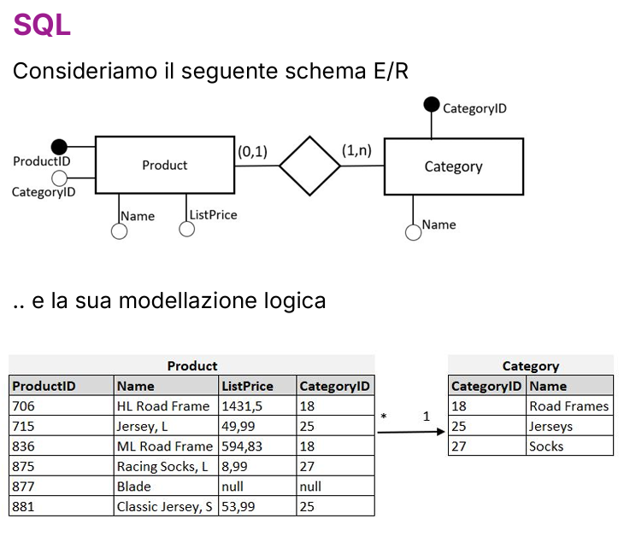

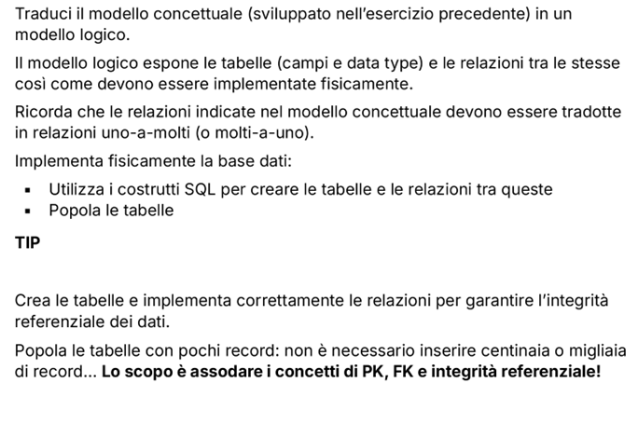
PRODOTTO |  |  |  | CATEGORIA
ID_Prodotto | Nome_Prodotto | Prezzo | ID_Categoria | ID_Categoria | Nome_Categoria
1 | Mele | 1.50 € | 10 | 10 | Frutta
2 | Zucchine | 3.50 € | 20 | 20 | Verdura
3 | Banane | 2.00 € | 10 | 30 | Confetture
4 | Pasta | 1.00 € | null
5 | Angurie | 2.50 € | 10
6 | Marmellate | 5.00 € | 30

